Лист1
ID | Название | Предварительные шаги | Шаги | Данные | Ожидаемый результат | Приложение | Фактический результат | Баги
1 | Результаты поиска группируются по блокам вертикального меню слева - поиск по "СЛОВУ" | открыть раздел /search | Ввести в поиск поисковое слово: | Примеры:Капитал, жизнь, ВВП
 |  |  | Клик "Найти" .
 |  |  | Нажать в боковом меню на тестируемый раздел. | kontur.ru | 1.В выдаче отображаются результаты поиска группируясь по блокам вертикального меню слева. 2.Подсвечен выбранный раздел в боковом меню. 3.Выделены искомые слова в выдаче( за исключением: предлогов, союзов, частиц). 4. В поле поиска слева отображается плашка с надписью kontur.ru (внимание на скрин).
 |  |  |  | Для бухгалтера | 1.В выдаче отображаются материалы с поисковым словом относящиеся к тестируемому разделу. 2.Выбраный раздел подсвечен. 3.Искомые слова выделены. |  |  | Нет чёткого понимания, что эти материалы относятся к разделу "для бухгалтера".
 |  |  |  | Законы | 1.В выдаче отображаются материалы с поисковым словом относящиеся к тестируемому разделу. 2.Выбранный раздел подсвечен. 3.В поле поиска слева отображается плашка с надписью Норматив (обратите внимание на скрин). 4.Искомые слова выделены.
 |  |  |  | Школа | 1.В выдаче отображаются материалы с поисковым словом относящиеся к тестируемому разделу. 2.Выбранный раздел подсвечен. 3.В поле поиска слева отображается плашка с надписью Школа (обратите внимание на скрин). 4.Искомые слова выделены.

 |  |  | Нажать на иконку с многоточием.
 |  |  | Нажать в боковом меню на тестируемый раздел. | Организации | 1. В выдаче отображаются материалы с поисковым словом относящиеся к тестируемому разделу. 2. Выбранный раздел подсвечен. 3. В поле поиска слева отображается плашка с надписью Фокус (обратите внимание на скрин). 4. Выделены искомые слова.
 |  |  |  |  |  | 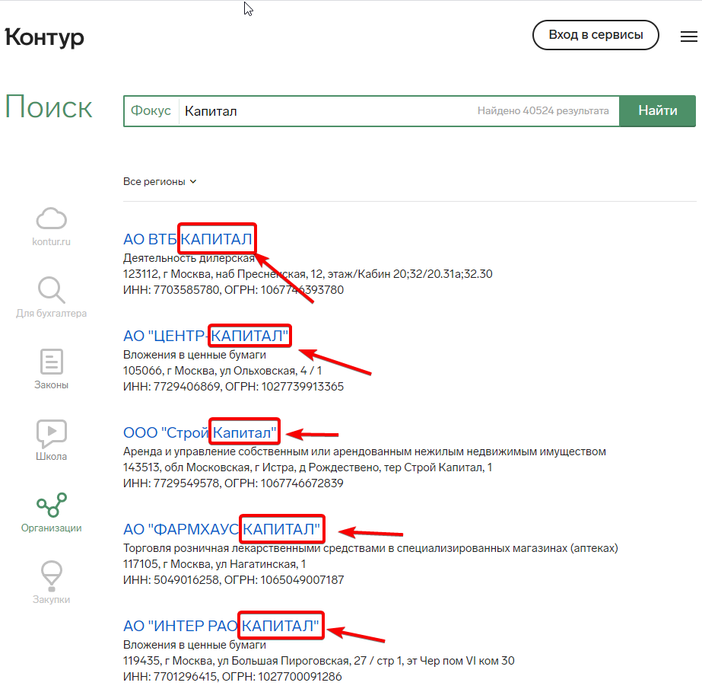 |  | Выбранные искомые слова не подсвечены.
 |  |  |  | Закупки | 1. В выдаче отображаются материалы с поисковым словом относящиеся к тестируемому разделу. 2. Выбранный раздел подсвечен. 3. В поле поиска слева отображается плашка с надписью Закупки (обратите внимание на скрин). 4. Выделены искомые слова.
 |  |  |  |  |  | 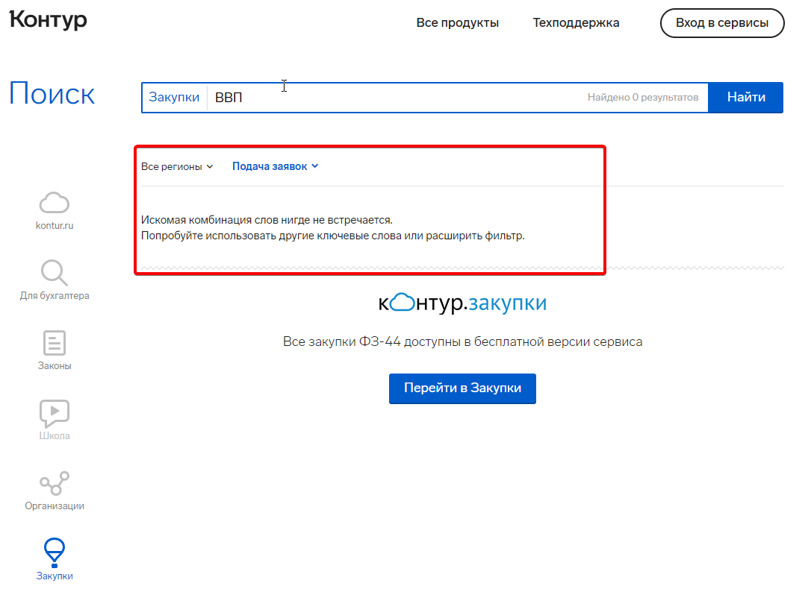 |  | В выдаче не отображаются материалы с поисковым словом относящиеся к тестируемому разделу.
2 | Результаты поиска группируются по блокам вертикального меню слева - поиск по "ФРАЗЕ". | открыть раздел /search | Ввести в поиск поисковую фразу: | Примеры: Жизнь и порядок,социальное развитие.
 |  |  | Клик "Найти" .
 |  |  | Нажать в боковом меню на тестируемый раздел. | kontur.ru | 1. В выдаче отображаются материалы с поисковой фразой относящиеся к тестируемому разделу. 2. Выбранный раздел подсвечен. 3. Выделены искомые слова в выдаче( за исключением: предлогов, союзов, частиц).
 |  |  |  | Для бухгалтера | 1. В выдаче отображаются материалы с поисковой фразой относящиеся к тестируемому разделу. 2. Выбранный раздел подсвечен. 3. Выделены искомые слова в выдаче( за исключением: предлогов, союзов, частиц).
 |  |  |  | Законы | 1. В выдаче отображаются материалы с поисковой фразой относящиеся к тестируемому разделу. 2. Выбранный раздел подсвечен. 3. Выделены искомые слова в выдаче( за исключением: предлогов, союзов, частиц).
 |  |  |  | Школа | 1. В выдаче отображаются материалы с поисковой фразой относящиеся к тестируемому разделу. 2. Выбранный раздел подсвечен. 3. Выделены искомые слова в выдаче( за исключением: предлогов, союзов, частиц).
 |  |  | Нажать на иконку с многоточием.
 |  |  | Нажать в боковом меню на тестируемый раздел. | Организации | 1. В выдаче отображаются материалы с поисковой фразой относящиеся к тестируемому разделу. 2. Выбранный раздел подсвечен. 3. Выделены искомые слова в выдаче( за исключением: предлогов, союзов, частиц). |  |  | Искомые фразы не выделены.
 |  |  |  | Закупки | 1. В выдаче отображаются материалы с поисковой фразой относящиеся к тестируемому разделу. 2. Выбранный раздел подсвечен. 3. Выделены искомые слова в выдаче( за исключением: предлогов, союзов, частиц). | 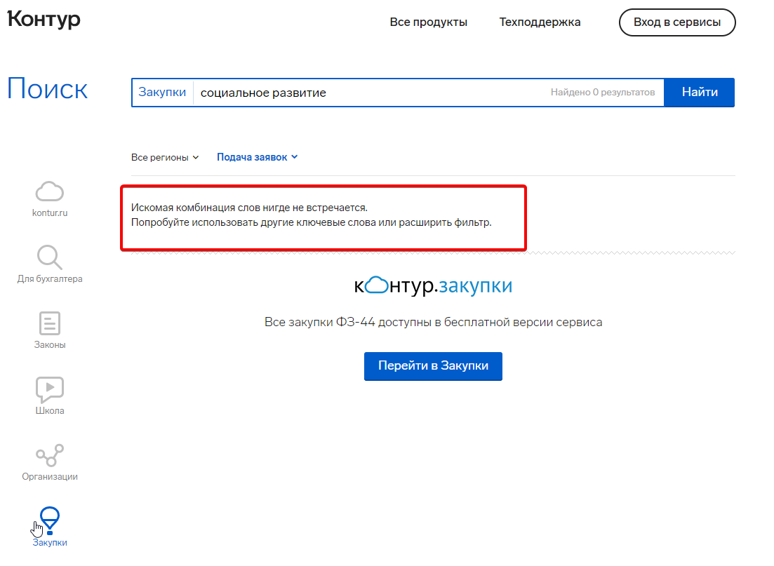 |  | В выдаче не отображаются материалы с поисковой фразой относящиеся к тестируемому разделу.
3 | Все ссылки открываются в новых вкладках. | открыть раздел /search | Нажать в боковом меню на тестируемый раздел. | kontur.ru | 1. Клик на блок открывает ссылку в новой вкладке. |  |  | Ссылка в новой вкладке не открывается.
 |  |  |  | Для бухгалтера | 1. Клик на блок открывает ссылку в новой вкладке. |  |  | Ссылка в новой вкладке не открывается.
 |  |  |  | Законы | 1. Клик на блок открывает ссылку в новой вкладке. |  |  | Ссылка в новой вкладке не открывается.
 |  |  |  | Школа | 1. Клик на блок открывает ссылку в новой вкладке. |  |  | Ссылка в новой вкладке не открывается.
 |  |  | Нажать на иконку с многоточием.
 |  |  | Нажать в боковом меню на тестируемый раздел. | Организации | 1. Клик на блок открывает ссылку в новой вкладке. |  |  | Ссылка в новой вкладке не открывается.
 |  |  |  | Закупки | 1. Клик на блок открывает ссылку в новой вкладке. |  |  | Ссылка в новой вкладке не открывается.
4 | Когда результатов больше 10 - пейджинг есть. | открыть раздел /search | Нажать в боковом меню на тестируемый раздел. | kontur.ru | 1. В выдаче отображаются материалы с поисковой фразой относящиеся к тестируемому разделу. 2. В выдаче результатов больше 10 - пейджинг есть.
 |  |  |  | Для бухгалтера | 1. В выдаче отображаются материалы с поисковой фразой относящиеся к тестируемому разделу. 2. В выдаче результатов больше 10 - пейджинг есть.
 |  |  |  | Законы | 1. В выдаче отображаются материалы с поисковой фразой относящиеся к тестируемому разделу. 2. В выдаче результатов больше 10 - пейджинг есть.
 |  |  |  | Школа | 1. В выдаче отображаются материалы с поисковой фразой относящиеся к тестируемому разделу. 2. В выдаче результатов больше 10 - пейджинг есть.
 |  |  | Нажать в боковом меню на тестируемый раздел.
 |  |  | Нажать в боковом меню на тестируемый раздел. | Организации | 1. В выдаче отображаются материалы с поисковой фразой относящиеся к тестируемому разделу. 2. В выдаче результатов больше 10 - пейджинг есть.
 |  |  |  | Закупки | 1. В выдаче отображаются материалы с поисковой фразой относящиеся к тестируемому разделу. 2. В выдаче результатов больше 10 - пейджинг есть. |  |  | Результатов меньше 10
5 | Когда результатов меньше 10 - пейджинга нет. | открыть раздел /search | Нажать в боковом меню на тестируемый раздел. | kontur.ru | 1. В выдаче отображаются материалы с поисковой фразой относящиеся к тестируемому разделу. 2. В выдаче результатов меньше 10 - пейджинг нет.
 |  |  |  | Для бухгалтера | 1. В выдаче отображаются материалы с поисковой фразой относящиеся к тестируемому разделу. 2. В выдаче результатов меньше 10 - пейджинг нет.
 |  |  |  | Законы | 1. В выдаче отображаются материалы с поисковой фразой относящиеся к тестируемому разделу. 2. В выдаче результатов меньше 10 - пейджинг нет.
 |  |  |  | Школа | 1. В выдаче отображаются материалы с поисковой фразой относящиеся к тестируемому разделу. 2. В выдаче результатов меньше 10 - пейджинг нет.
 |  |  | Нажать в боковом меню на тестируемый раздел.
 |  |  | Нажать в боковом меню на тестируемый раздел. | Организации | 1. В выдаче отображаются материалы с поисковой фразой относящиеся к тестируемому разделу. 2. В выдаче результатов меньше 10 - пейджинг нет.
 |  |  |  | Закупки | 1. В выдаче отображаются материалы с поисковой фразой относящиеся к тестируемому разделу. 2. В выдаче результатов меньше 10 - пейджинг нет.
6 | Переход между блоками осуществляется через вертикальное меню. | открыть раздел /search | Кликнуть каждый блок из вертикального меню. |  | 1. Осуществить переход между блоками через вертикальное меню по очереди.
7 | Поиск работает при клике на ENTER. | открыть раздел /search | Вести в поиск поисковую фразу: Нажать Enter. | Примеры: Жизнь и порядок в стране, социальное развитие региона | 1. В выдаче отображаются материалы с поисковым запросом.
8 | Каждый из блоков вертикального меню слева имеет дополнительную фильтрацию в виде выпадащих списков. | открыть раздел /search | Нажать в боковом меню на тестируемый раздел. | kontur.ru | 1.Блок имеет дополнительную фильтрацию в виде выпадающих списков.
 |  |  |  | Для бухгалтера | 1.Блок имеет дополнительную фильтрацию в виде выпадающих списков. |  |  | Не имеет доп. фильтрацию в виде выпадающих списков.
 |  |  |  | Законы | 1.Блок имеет дополнительную фильтрацию в виде выпадающих списков.
 |  |  |  | Школа | 1.Блок имеет дополнительную фильтрацию в виде выпадающих списков.
 |  |  | Нажать в боковом меню на тестируемый раздел.
 |  |  | Нажать в боковом меню на тестируемый раздел. | Организации | 1.Блок имеет дополнительную фильтрацию в виде выпадающих списков.
 |  |  |  | Закупки | 1.Блок имеет дополнительную фильтрацию в виде выпадающих списков.

